REQUEST_TABLE
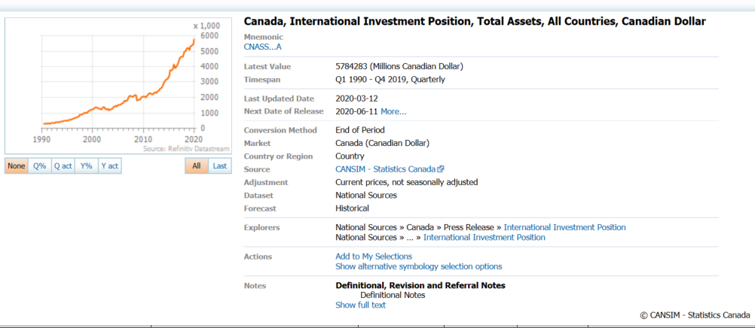
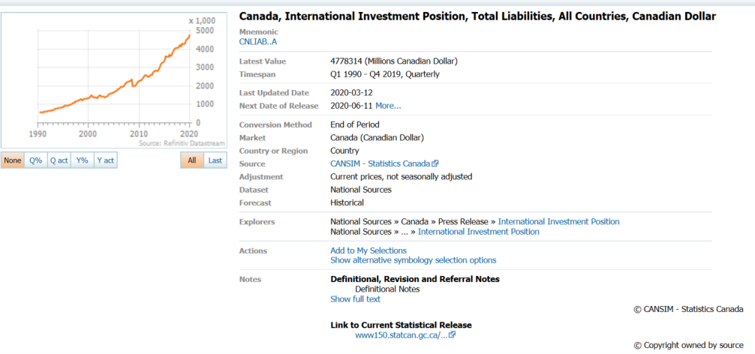
3.0.26.10

 |  |  |  |  |  |  |  |  |  | Last Refreshed: | 2020-05-23
 | Update | Request Type | Format | Series Lookup | Datatype/Expressions | Start Date | End Date | Freq |  | Status | Description |  |  | Statistics |  |  |  | Sequencing
 |  |  |  |  |  |  |  |  |  |  |  | Rows | Cols | Total | Started | Finished | Duration
 | YES | TS | RCM | CNASS...A |  | 01/01/1990 |  | Quarterly | ='Cross-Border Assets'!$A$1 | OK |  | 123 | 2 | 246 | 16:58:56 | 16:58:58 | 0:00:02
 | YES | TS | RCM | CNLIAB..A |  | 01/01/1990 |  | Quarterly | ='Ratio to Liabilities'!$A$1 | OK |  | 123 | 2 | 246 | 16:58:56 | 16:59:00 | 0:00:04

